Worksheet
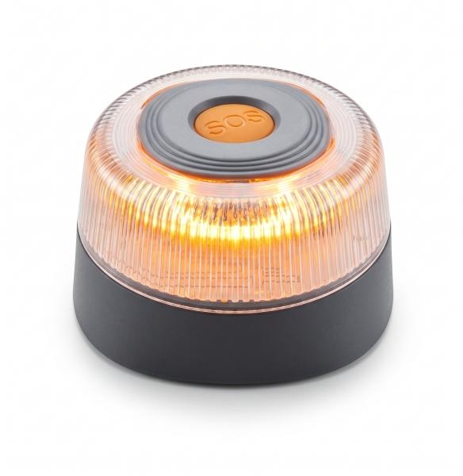
Technaxx Warnleuchte TX-395

Artikelnummer | 5448 |  | VE | 48
EAN | 4262579320293 |  | Stück pro Palette | 2800
Zollnummer | 8512200090 |  | Lagen Pro Palette | Keine Angabe

Abmessungen - Artikel
Länge(cm) | Breite(cm) | Höhe(cm) | Gewicht(g)
9 | 9 | 5.05 | 175

Abmessungen - Artikelverpackung
Länge(cm) | Breite(cm) | Höhe(cm) | Leergewicht(g) | Gewicht(g) Artikel+Verpackung
9.2 | 9.2 | 5.3 | 25 | 200

Abmessungen - VE Karton (Masterkarton)
Länge(cm) | Breite(cm) | Höhe(cm) | Gewicht(g)
30 | 49 | 21 | 11200

Verpackung - Bestandteile
Rest Zubehör (g) | Papier/Pappe (g) | Styropor (g) | Kunstst. Hohlkörper(g) | Kunstst. Folien(g) | Materialverbunde (g)
0 | 0 | 0 | 0 | 0 | 0

Batterie- / Akkuinformationen
Batterie-benötigt | Batterie enthalten | Batterie-Typ | Batterie-System(Art)
Ja | Ja | 9V-Block-Batterie E-Block | Keine
Anzahl(stk.) | Gewicht/Stk.(g) | Energiedichte(WH/Kg) | Leistung(WH)
1 | 0 | 0 | 0

Lithium Baterie
Energiegehalt | Gewicht (Kg)
0 | 0

Weiterführende Informationen
Technaxx Reseller Portal

